Doelenkaarten in Klasseplan
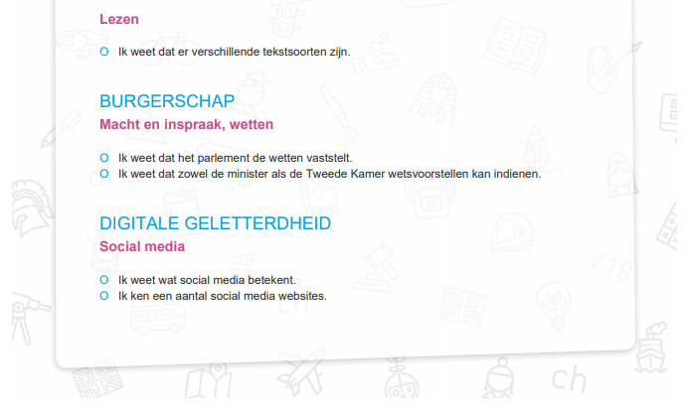

In Klasseplan kun je doelenkaarten printen per leerling.
Je kunt kiezen uit alle doelen uit het boek 'Leerlijnen voor het basisonderwijs'.
De doelen kies je per leerling of voor een aantal leerlingen tegelijk, je doelen kiezen uit alle groepen.

Een abonnement op Klasseplan waarmee je doelenkaarten kunt printen kost € 69,90 per groep per jaar.
Een combinatiegroep geldt als één groep voor de betaling.

Je kunt dan ook gebruik maken van de jaarplanning met methodeplanningen en de papieren weektaak per
leerling en de leerkrachtkaart. Wil je ook de digitale weektaak en het groepsplan gebruiken dan komt er
€ 19,95 per groep per jaar bij.

Voor meer informatie zie |  | www.klasseplan.nl

De doelen op de doelenkaarten zijn de doelen uit
het boek | 'Leerlijnen voor het basisonderwijs'

